Anexo Tecnico
PARTIDA | CLAVE | NOMBRE | DESCRIPCIÓN COMPLETA BIEN RESPALDADO | CANTIDAD | PRECIO | TOTAL
8 | M10600016 | MESA BINARIA PARA PRIMARIA | Mesa Binaria para Primaria: Medidas generales; mide 1200mm de largo, 400mm de ancho y 700mm de altura total. Mesa con cubierta de polipropileno color naranja inyectado y estructura de acero en perfil tubular electro soldado. Cubierta: en una sola pieza inyectada en polipropileno color naranja de alto impacto de 3mm de espesor, esquinas redondeadas, con ranura para lápiz, fabricada en forma rectangular con laterales perimetrales y refuerzos centrales en forma de enrejillado triangular rómbico todo integrado. Nota: el enrejillado puede ser de la forma que cada fabricante tenga. Estructura: patas fabricadas de perfil tubular electro soldado de sección cuadrada de 1” cal.18 y cuatro largueros (dos transversales y dos longitudinales) de sección rectangular de 1” x 2” Cal. 18. Uniones metálicas mediante cordones en todo el perímetro de soldadura de micro alambre aplicándola con sistema MIG que no deja escoria. Regatón: para embutir en polipropileno de alta densidad color negro. Acabado: pintura termoplástica epóxica micro pulverizada de horneo a 200°C, color negro, aplicado con equipo electrostático previo proceso de desengrasado y fosfatado. Marca: Pizarrones Guadalajara. Modelo: Mesa Binaria. Procedencia: México. Garantía: 1 año contra defectos de fabricación y/o vicios ocultos. Fabricado bajo normas de calidad ISO 9001:2015. | 252 | 460.00 | 115,920.00 | 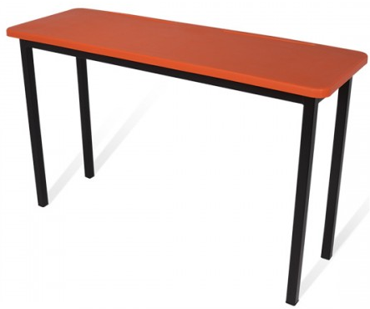
 |  |  |  |  | Subtotal | 115,920.00
 |  |  |  |  | Iva | 18,547.20
 |  |  |  |  | Total | 134,467.20

